チュートリアル１

チュートリアルコース１
「進んでみよう」

チュートリアル２
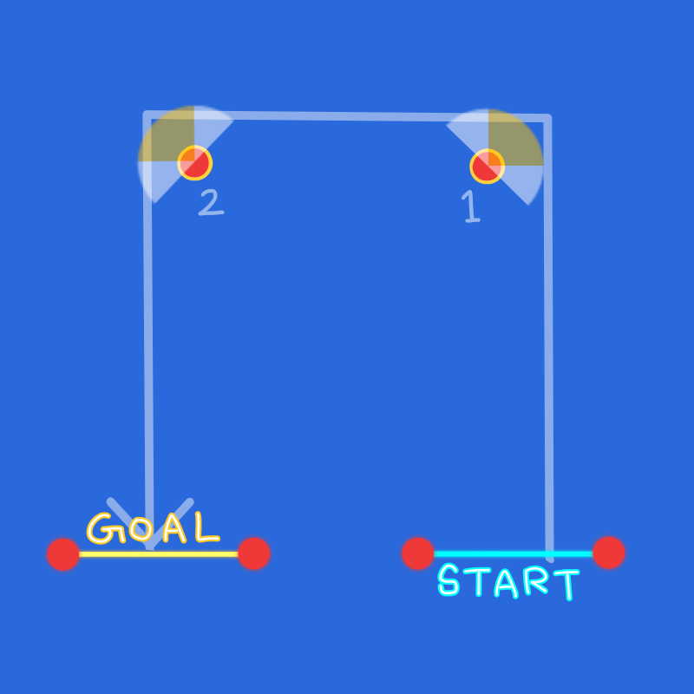
チュートリアルコース２
「曲がろう」

チュートリアル３
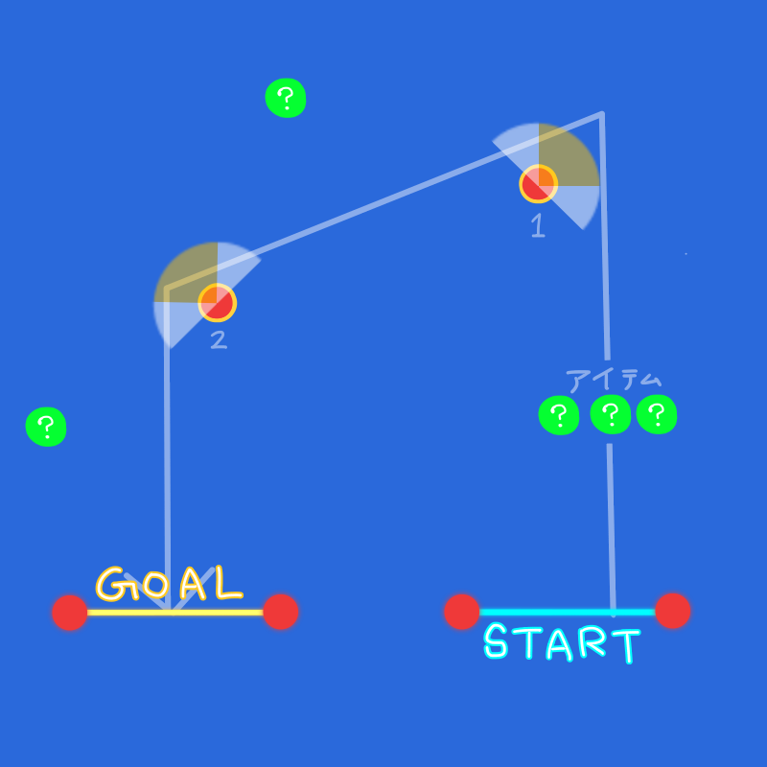
チュートリアルコース３
「アイテムを使おう」
・アイテムは加速のみ

チュートリアル４
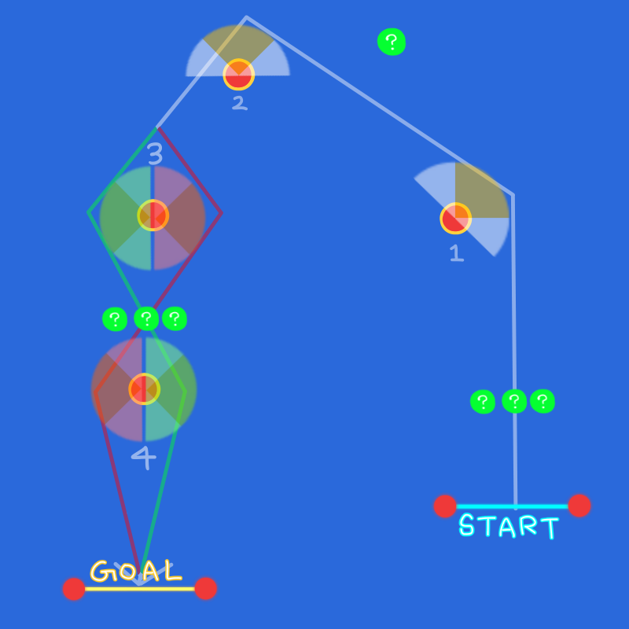
チュートリアルコース４
「実際にレースしよう」
・CPUなし
・アイテムは加速のみ
・３のポイントは左右どちらからでも通ってよい
3で緑の範囲を通ったら4は緑 赤の範囲なら赤
・タイムアタックモード付

